CrossTab
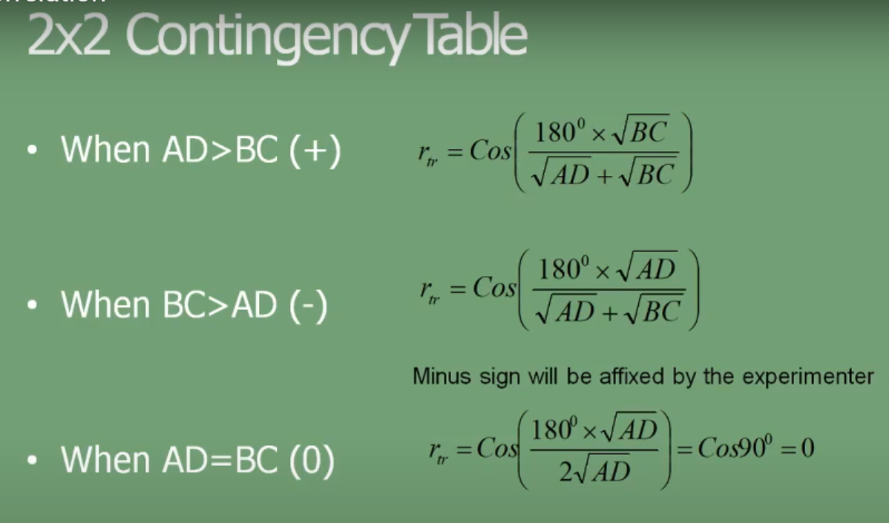
 | A | B
 | 0 | 0 |  | AD | 20
 | 1 | 1 |  | BC | 6
 | 0 | 0
 | 0 | 0 |  | Termo 1 | 1.1117762383
 | 1 | 1
 | 1 | 1 |  | Coeficiente | 0.44306984184
 | 1 | 0
 | 1 | 0
 | 1 | 0
 | 0 | 1
 | 0 | 1
 | 0 | 0
 | 1 | 1
 | 1 | 1

 |  | A | A
 | Contagem de A | Rótulos de Coluna
 | Rótulos de Linha | 0 | 1 | Total Geral
B | 0 | 4 | 3 | 7
B | 1 | 2 | 5 | 7
 | Total Geral | 6 | 8 | 14

